講師派遣依頼書
講 師 派 遣 依 頼 書 |  |  |  |  |  |  |  |  | 【入力要領のご案内】
1 | 発 信 元 |  |  |  | 依頼日： | 令和 年 月 日 |  |  | ➤（西暦/）月/日で入力いただくと和暦様式で変換されます。
 | 団 体 名 |  |  |  |  |  |  |  |  | ご入力部分以外にはシートの保護をかけていますが、パスワード設定をしていませんので、
 | 所 在 地 | 〒 |  |  |  |  |  |  |  | 必要に応じてシート保護の解除をしてご利用ください。
 |  |  |  |  |  |  |  |  |  | 次の手順を実行します。
 | 担当部署 |  |  |  | ＴＥＬ |  |  |  |  | 1. ワークシートが保護されている場合は、次の操作を行います。
 | 担 当 者 |  |  | E-mail(FAX) |  |  |  |  |  | a. [校閲] タブの ([変更] で) [シート保護の解除] をクリックします。

以下、セミナー開催内容予定について現時点（案）で結構ですので、可能な限りお知らせください。
未定の箇所は実施日2ヶ月前までには確定いただくことになります。 |  |  |  |  |  |  | ➤「共催」扱いは ☑ | ↓ | ➤（西暦/）月/日で入力いただくと和暦曜日表示様式で変換されます。
2 | 実施日程 | 年月日（曜日） | 協会講師 開始時刻 | 協会講師 終了時刻 | 対象年齢 | 使用 ガイドブック | 参加人数 | 共催 | ➤「共催」扱いの開催日には☑をいれてください。 |  |  |  |  | ➤プルダウンリスト選択
 | ① | R 年 月 日（ ） | ： | ： |  |  |  |  |  |  |  |  |  | ・使用ガイドブック
 | ② | R 年 月 日（ ） | ： | ： |  |  |  |  |  |  |  |  |  | 50歳代
 | ③ | R 年 月 日（ ） | ： | ： |  |  |  |  |  |  |  |  |  | 30歳・40歳代
 | ④ | R 年 月 日（ ） | ： | ： |  |  |  |  |  |  |  |  |  | 民間版
 | ⑤ | R 年 月 日（ ） | ： | ： |  |  |  |  |  |  |  |  |  | 国家公務員
 | ⑥ | R 年 月 日（ ） | ： | ： |  |  |  |  | ➤⑥以上は行を再表示して入力
 |  | 実施日程（案）別添 |  |  |  | 合 計

3 | 分 野 | ライフプラン総論 |  | 講演に関する 具体的な希望 |  | ＊協会講師は現職講師を優先させていただきます。 |  |  | ➤該当する項目□に✓をマーク
 |  | 生きがい
 |  | 家庭経済設計
 |  | 定年引上げとその影響
 |  | その他

4 | 全体日程 | 当日カリキュラム（案）別添あり |  |  | 別添なし

 |  |  |  |  |  |  |  |  | 視聴覚教材タイトル |  |  |  |  |  |  |  |  | ➤プルダウンリスト選択
5 | 視聴覚教材 （DVD) | 使用しない | 使用する | タイトル |  |  |  |  | 制作年 | 時間分 | 50歳代 | 制作年 | 時間分 | 40歳代 | 制作年 | 時間分 | 30歳代 | ・視聴覚教材
 |  | 貸出必要：＊「視聴覚教材借用申込書」にてお申込みください。 |  |  |  |  |  |  | 2021年 | 36 | 人生のネクストドア | 2022年 | 31 | 明日へのステップアップ | 2010年 | 36 | 未来へのアップデート | 人生のネクストドア
6 | 会 場 名 |  |  |  | TEL |  |  |  | 2017年 | 27 | 妻のブログ | 2011年 | 30 | サンタが家にやってきた | 2021年 | 30 | みんなの力で | 妻のブログ
 | 所 在 地 | 〒 |  |  |  |  |  |  |  |  |  |  |  |  |  |  |  | 明日へのステップアップ
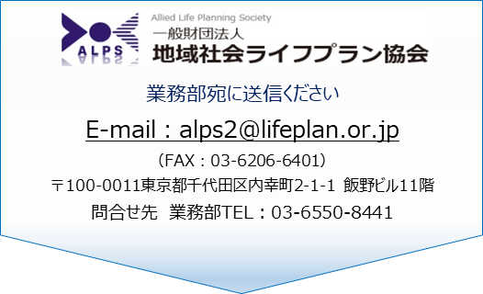
 | 交通最寄駅 |  |  |  |  |  |  |  |  |  |  |  |  |  |  |  |  | サンタが家にやってきた
 | 最寄駅から | 徒歩 車 |  |  |  |  |  |  |  |  |  |  |  |  |  |  |  | 未来へのアップデート
 |  | バス（バス停名） |  |  |  |  |  |  |  |  |  |  |  |  |  |  |  | みんなの力で
 | 駅から所要 | 分
 | その他案内等

7 | そ の 他 | ＊記入例：セミナー用DVDの利用希望など

